腰封
辅料名称 | 颜色/图片 | 尺码 | 大货订购数（张） | 大货样（大货样单独放一个箱子里，寄办公室）
英国单 PP腰封 大货 size: 24"Wx3.5"H | 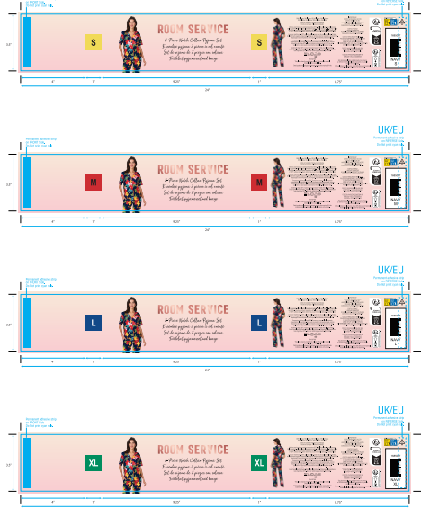 #402 C14034 01 Cheetah Floral 藏青底花朵印花 NAVY CSSH11539122B--分颜色，分尺码 | S | 2100 | 100
 |  | M | 3350 | 50
 |  | L | 2050 | 50
 |  | XL | 2050 | 50
 | 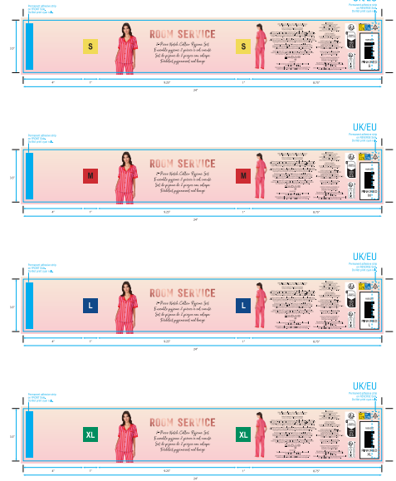 #674 Cabana Stripe 紫红条纹印花 PINK/RED CSSH11539122C--分颜色，分尺码 | S | 2100 | 100
 |  | M | 2050 | 50
 |  | L | 1400 | 50
 |  | XL | 1400 | 50
 | 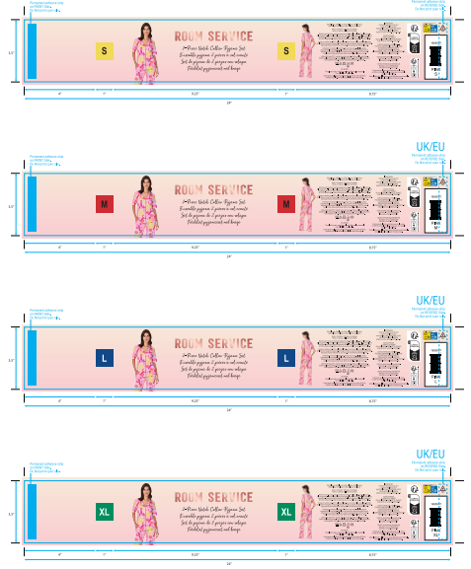 #697 AB066 01 Sea Life 粉底龙虾印花 Pink CSSH11539122A--分颜色，分尺码 | S | 2750 | 100
 |  | M | 3350 | 50
 |  | L | 2700 | 50
 |  | XL | 2050 | 50
英国单 PP腰封-备用 | CSSH11539122D | —— | 800 | 备用腰封单独放在一个箱子里面
合计 |  |  | 28150

